GRAF1+2
1. Studierende im Wintersemester 2018/19 nach Fächergruppen

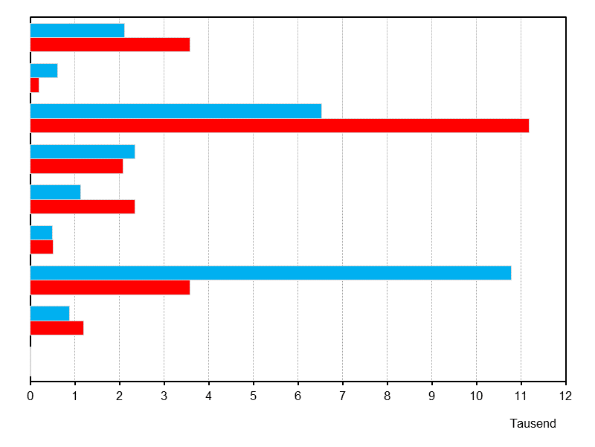
Geisteswissenschaften

Sport

Rechts-, Wirtschafts-
und Sozialwissenschaften

Mathematik, Naturwissenschaften

Humanmedizin/
Gesundheitswissenschaften
Agrar-, Forst- und Ernährungswissenschaften, Veterinärmedizin

Ingenieurwissenschaften

Kunst,
Kunstwissenschaften

Außerhalb der Studien-
bereichsgliederung

männlich
weiblich

Thüringer Landesamt für Statistik

